титул
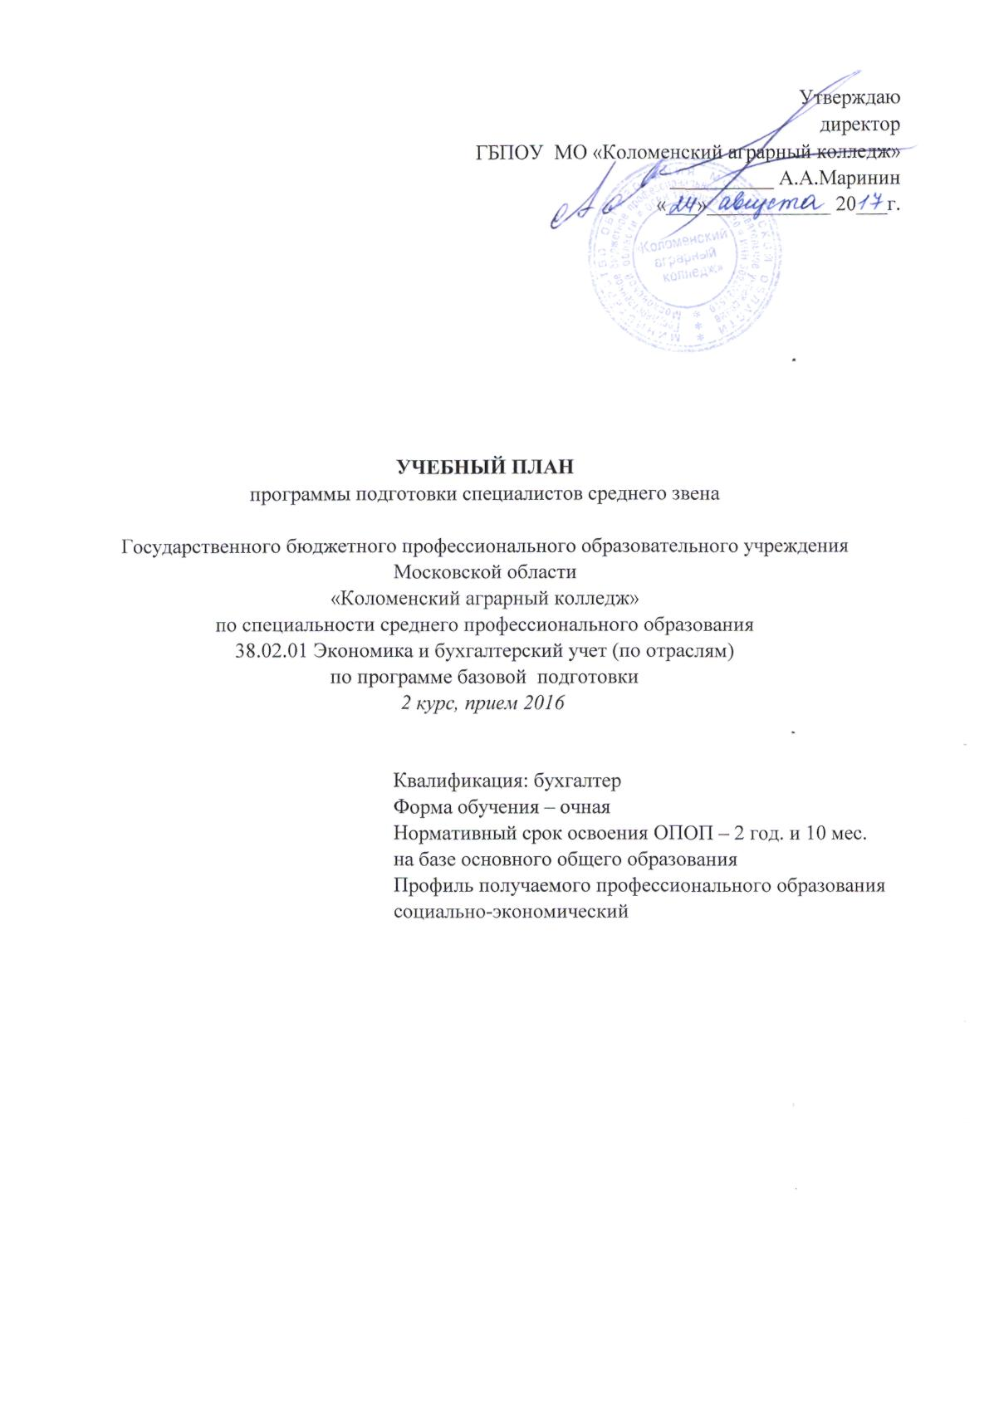
Утверждаю
директор
ГБПОУ МО «Коломенский аграрный колледж»
__________ А.А.Маринин
«___»____________ 20___г.

УЧЕБНЫЙ ПЛАН
программы подготовки специалистов среднего звена

Государственного бюджетного профессионального образовательного учреждения
Московской области
«Коломенский аграрный колледж»
по специальности среднего профессионального образования
38.02.01 Экономика и бухгалтерский учет (по отраслям)
по программе базовой подготовки
2 курс, прием 2016

Квалификация: бухгалтер
Форма обучения – очная
Нормативный срок освоения ОПОП – 2 год. и 10 мес.
на базе основного общего образования
Профиль получаемого профессионального образования
социально-экономический

